Inicial
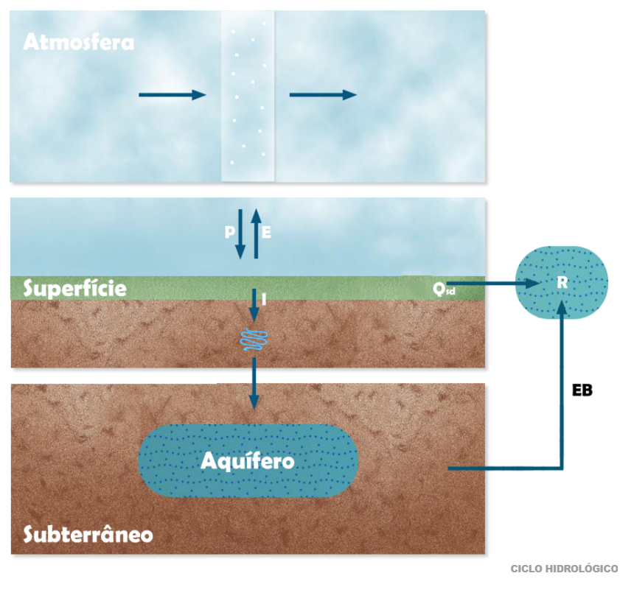

1 Exercicio
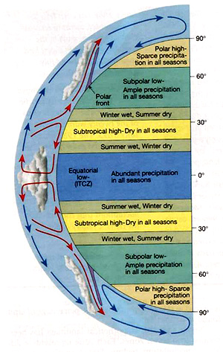
1 Questao | Qual é a diferença percentual da energia incidente no topo da atmosfera em Fortaleza e Porto Alegre no dia de incidência máxima e no dia de incidência mínima ao longo de um ano?

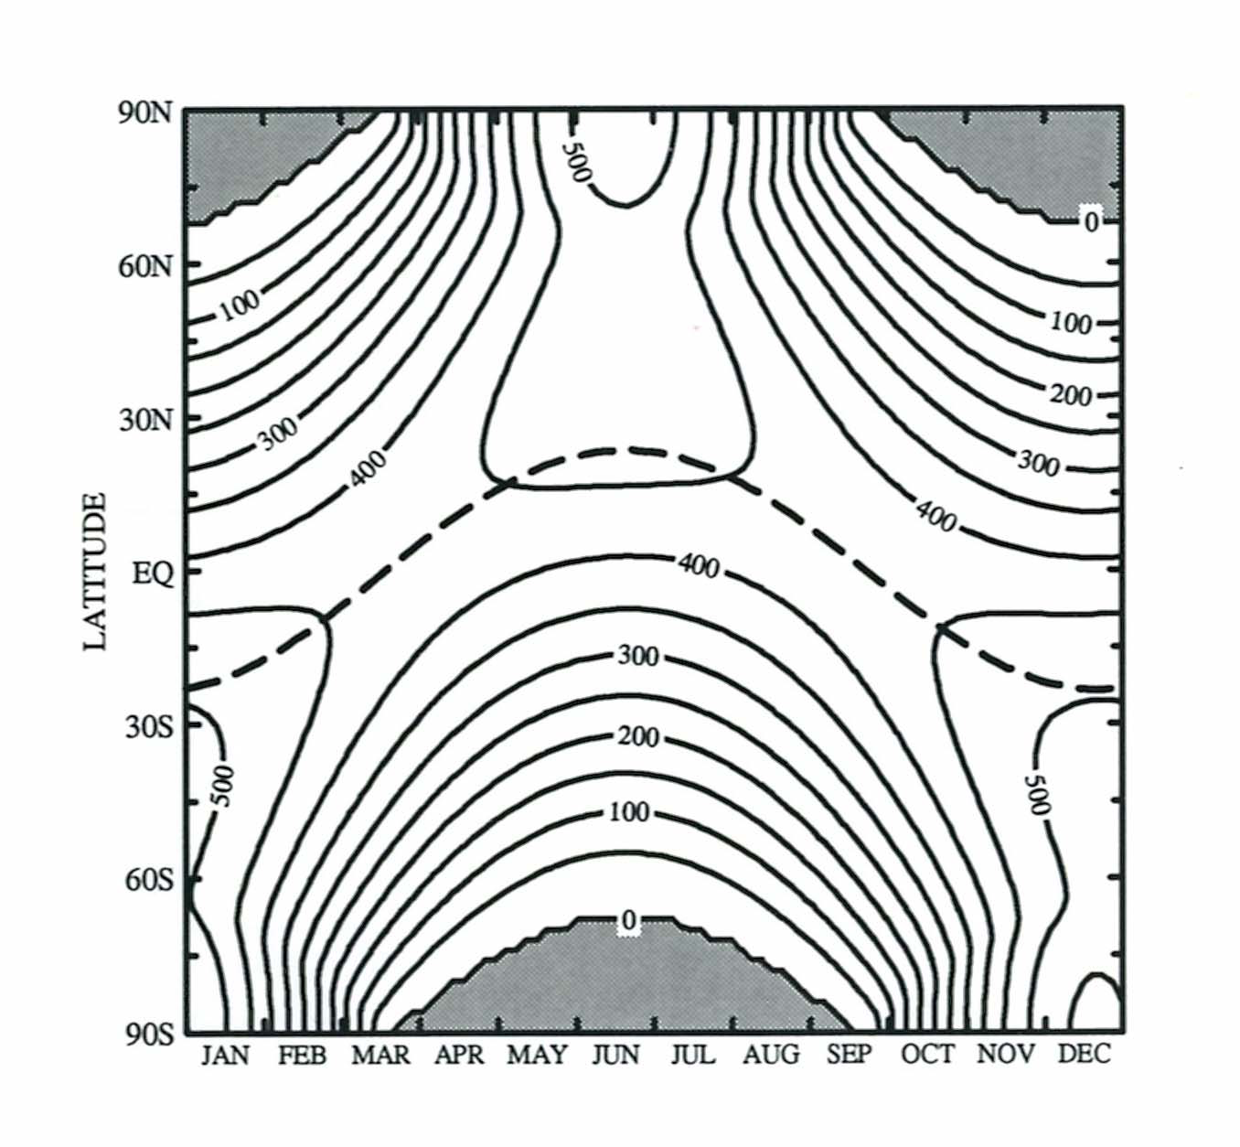
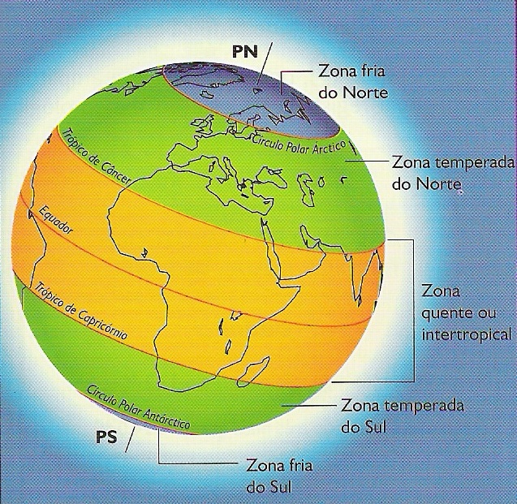

 |  | Porto Alegre | 30 Sul |  | Fortaleza | 3 Sul
 |  | verao | 500 | W/m2 | 450 | w/m2
 |  | Inverno | 250 | W/m2 | 375 | W/me

 |  | diferenca | 250 |  | 75

2 Exercicio
Questão 2 | Medições em uma estação meteorológica localizada no Estado do Ceará indicam que a temperatura do ar é de 25oC e que a umidade relativa é de 60%. Qual é a pressão parcial de vapor da água nesta temperatura? Qual é a pressão de saturação de vapor nesta temperatura?

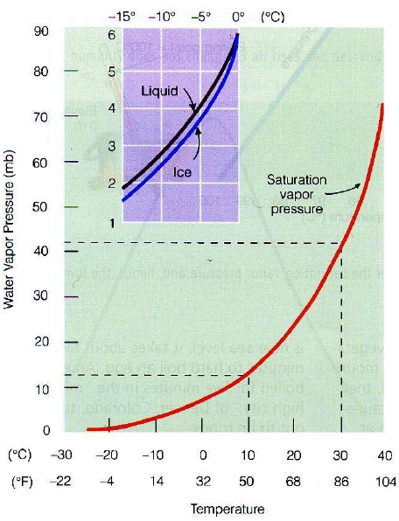
 | Dados
 |  | T | 25 | C
 |  | Ur | 60%

 | Resolução
 |  | es (Pa) | 3168.81 | Pa

 |  | e | 1901.2889837 | Pa
 |  |  |  |  | x 100 (%)

3 Exercicio
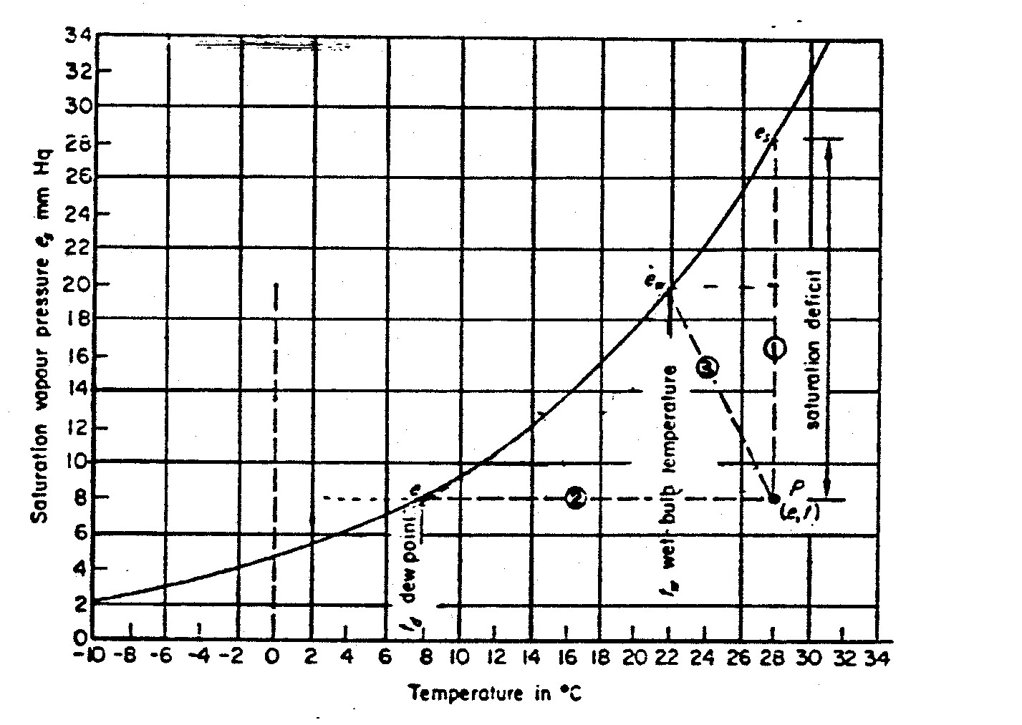
Questão 3 | Determine a temperatura de ponto de orvalho do ar atmosférico próximo ao nível do mar a 23°C e 70% de umidade relativa.

 | Dados
 |  | T | 23 | C
 |  | Ur | 70%
 |  | Próximo ao nível do mar

 | Resolução
 |  | es (Pa) | 2810.4 | Pa
 |  | e | 1967.3 | Pa
 |  | Tpor | 17.23 | C
 |  |  |  |  | es=e
 |  |  |  |  | Tpo
 |  | //=237.3*LN(D12/611)/(17.27-LN(D12/611))

4 Exercício
Exercício
Calcule a água precipitável em uma coluna de ar saturado de 10km de altura sobre uma área de 1m² localizada na superfície do solo. Considere a pressão superficial de 101,3 kPa, a temperatura do ar superficial de 30°C e a taxa de variação vertical da temperatura de 6,5°C/km.

Resolução:
Os resultados dos cálculos estão resumidos na tabela em anexo. O incremento da elevação é tomado como 2km. Para o primeiro incremento, em z₁ = 0m, T₁ = 30°C = (30 + 273) k = 303 k, em z₂ = 2km, utilizando a equação
 | G= 6,5 C/km |  |  | 10 km
10

8

com α = 6,5°C/km, temos:
4

2
 |  | Parcela esta Saturada
0 |  | P=101,3 kpa | T=30C

Como indica a coluna 3 da tabela.
A constante dos gases R, pode ser dada por 287J/kg.K já que sua variação é pequena com relação a umidade especifica. A pressão do ar a 2km é dada por

Quantidade de água precipitável?

Como indica a coluna 4 da tabela.

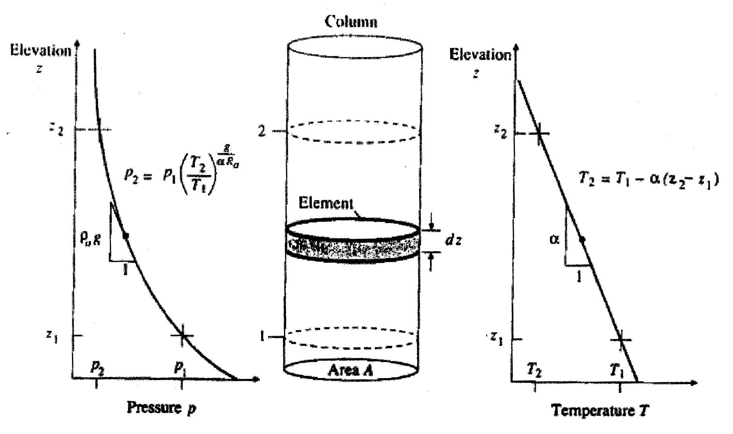

A densidade do ar no solo é dada por

e um calculo similar resulta em uma densidade do ar de 0,97kg/m³ a 2km. A densidade média para o incremento de 2km é, consequentemente, (1,16+0,97)/2 = 1,07kg/m³. Ver colunas 5 e 9 da tabela.
A pressão de vapor de saturação ao nível do solo se calcula por meio da equação

lei dos gases ideais

p = ρ_{a}R_{a}T

pressão hidrostática

variação de temperatura
de ar com altitude
O valor correspondente a um altitude de 2km, onde T = 17°C é 1,94kPa (coluna 6 da tabela).

A umidade específica na superfície do solo é calculada pela equação

onde a é a taxa de variação.

A variação de pressão em
uma coluna atmosférica

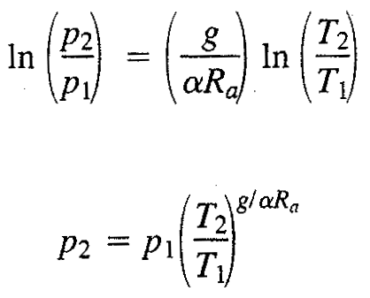
A 2km q_{v} = 0,015kg/kg. O Valor médio da umidade específica no incremento de 2km é, por consequentemente, (0,026 + 0,015)/2 = 0,0205kg/kg. Ver coluna 8 da tabela.
Substituindo em

a massa de água precipitável no primeiro incremento de 2km é

Ao somar as massas dos incrementos, obtemos a massa total precipitável na coluna 10 da tabela como m_{p} = 77kg. A profundidade equivalente a água líquida é m_{p}/ρ_{w}.A = 77/(1000 . 1) = 0,077m = 77mm.

4 Exercicio_planilha de calculo
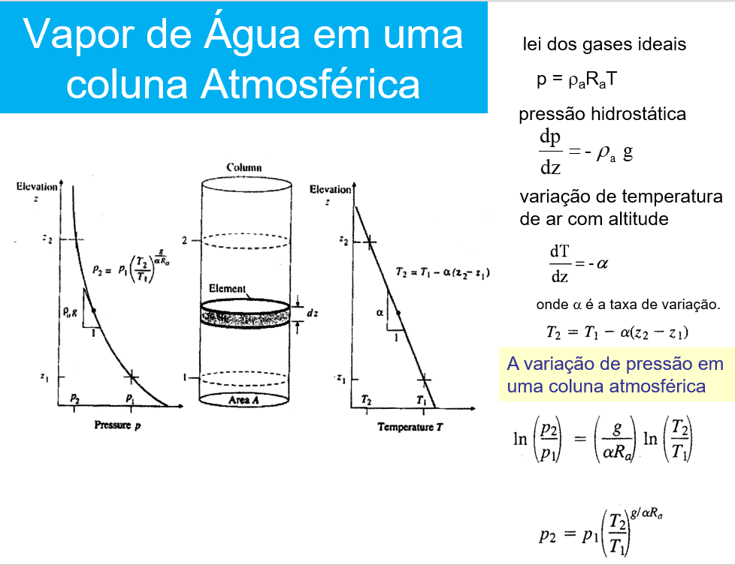
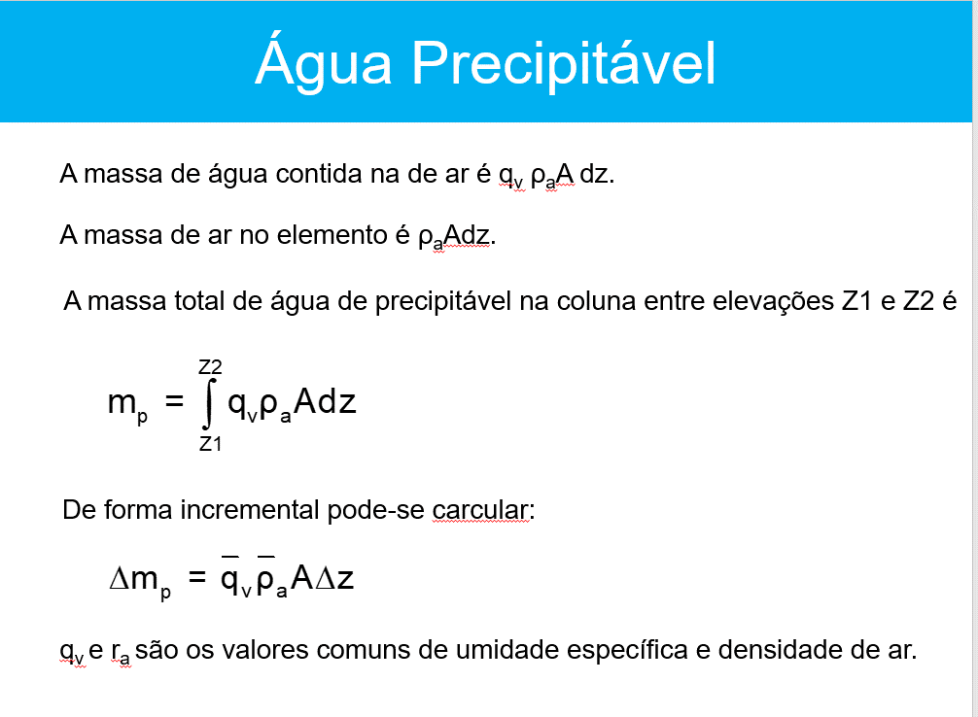
Exercício Calcule a água precipitável em uma coluna de ar saturado de 10km de altura sobre uma área de 1m2 localizada na superfície do solo. Considere a pressão superficial de 101,3 kPa, a temperatura do ar superficial de 30°C e a taxa de variação vertical da temperatura de 6,5°C/km.

Parâmetros do Modelo
 | alfa | 6.5 | C/Km | 0.0065 | C/m
 | Ra | 287 | J/Kg.K
 | g | 9.81 | m/s2
 | Área | 1 | m2

CÁLCULOS DO TOTAL DE ÁGUA NA COLUNA ATMOSFÉRICA
col.1 | col.2 | col.3 | col.4 | col.5 | col.6 | col.7 | col.8 | col.9 | col.10
 |  |  |  |  |  |  |  |  |  |  | 10
Elevaçao | Temperatura |  | Pressao | Massa específica | Pressão de Vapor | Umidade Específica | Média na Camada |  | Massa Incremental |  |  | G= 6,5 C/km |  |  | 10 km
km | C | K | Kpa | Kg/m3 | Kpa | kg/kg | qv | r ar | kg |  | 8
Z | T | T | P | r ar | es | qv |  |  | Dm
0 | 30 | 303 | 101.3 | 1.16 | 4.24 | 0.026 |  |  |  |  | 6
2 | 17 | 290 | 80.4 | 0.97 | 1.94 | 0.015 | 0.0205 | 1.1 | 43.7
4 | 4 | 277 | 63.2 | 0.79 | 0.81 | 0.008 | 0.0115 | 0.9 | 20.3 |  | 4
6 | -9 | 264 | 49.1 | 0.65 | 0.31 | 0.004 | 0.0060 | 0.7 | 8.6
8 | -22 | 251 | 37.6 | 0.52 | 0.10 | 0.002 | 0.0028 | 0.6 | 3.3 |  | 2
10 | -35 | 238 | 28.5 | 0.42 | 0.03 | 0.001 | 0.0012 | 0.5 | 1.1 |  |  |  | Parcela esta Saturada
 |  |  |  |  |  |  |  |  |  |  | 0 |  | P=101,3 kpa | T=30C
 |  |  |  |  |  |  |  | Total | 77.0 | kg
 |  |  |  |  |  |  |  | Precipitação | 0.077 | m
 |  |  |  |  |  |  |  |  | 77 | mm

 |  |  |  |  |  |  |  |  |  |  | Quantidade de água precipitável?

5 Exercício
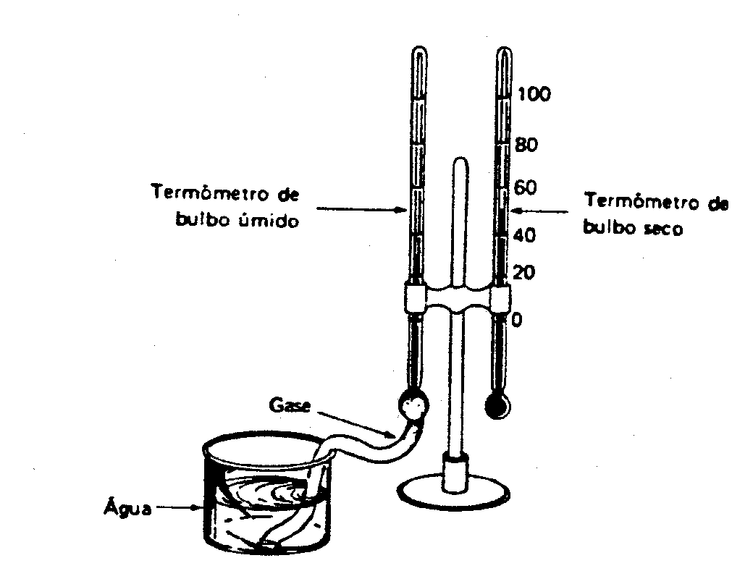
 | Os seguintes dados encontram-se disponíveis:
 | » temperatura do termômetro de bulbo seco 28,5 oC |  |  |  |  |  |  |  | PSICRÔMETRO
 | » temperatura do termômetro de bulbo úmido 21,2 oC
 | » pressão atmosférica 1004,0 hPa

 | a) a temperatura do ponto de orvalho,
 | b) a umidade relativa.

 | Dados |  |  |  |  | Parâmetros
 | T | 28.5 |  |  |  | Cp | 1013 | J/kg.K
 | Tw | 21.2
 | P | 100.4 | Kpa | 100400 | Pa

 | es (Pa) | 3892.65 | Pa
 | lv | 2.4337115 | MJ/kg | 2433711.5 | J/kg

 | g | 67.19 | Pa/C

a) | e | 3402.1903958 | Pa

b) | UR | 87%

(ew –e) = γ (t – tw)

 |  |  |  |  |  |  |  |  | t | bulbo seco
 |  |  |  |  |  |  |  |  | tw | bulbo úmido
 |  |  |  |  |  |  |  |  | g | Constante psicrometrica

6_Exercicio_El Nino_dipolo
06. Analise a série temporal de El Nino e Dipolo do Atlântico e veja qual a relação que os mesmos tem com o regime de vazões no posto de Orós no Ceará |  |  |  |  |  |  |  |  |  |  |  |  |  |  |  |  |  | 33.6
 |  |  |  | Anomalia de Temperatura El Nino 3.4
 | Vazão Média Anual |  | 33.6 | Rótulos de Linha | 1 | 2 | 3 | 4 | 5 | 6 | 7 | 8 | 9 | 10 | 11 | 12 | media_fev_mar_abril | Q | Média
 | Ano | OROS (m3/s) |  | 1856 | 0.988 | 1.034 | 0.845 | 0.754 | 0.751 | 0.631 | 0.524 | 0.363 | 0.186 | -0.103 | -0.572 | -0.797 | 0.878 |  | 33.6
 | 1913 | 26.8 |  | 1857 | -0.781 | -0.755 | -0.737 | -0.644 | -0.628 | -0.507 | -0.515 | -0.480 | -0.443 | -0.615 | -0.539 | -0.335 | -0.712 |  | 33.6
 | 1914 | 48.2 |  | 1858 | -0.126 | 0.007 | -0.025 | -0.163 | -0.183 | 0.031 | -0.048 | -0.030 | -0.058 | -0.181 | -0.387 | -0.607 | -0.060 |  | 33.6
 | 1915 | 5.5 |  | 1859 | -0.652 | -0.520 | -0.312 | -0.334 | -0.234 | -0.267 | -0.006 | 0.099 | 0.048 | -0.016 | -0.166 | -0.168 | -0.389 |  | 33.6
 | 1916 | 17.0 |  | 1860 | -0.493 | -0.667 | -0.684 | -0.668 | -0.500 | -0.256 | -0.377 | -0.527 | -0.530 | -0.420 | -0.727 | -0.662 | -0.673 |  | 33.6
 | 1917 | 132.6 |  | 1861 | -0.281 | -0.117 | -0.541 | -0.566 | -0.659 | -0.531 | -0.347 | -0.391 | -0.600 | -0.619 | -0.561 | -0.624 | -0.408 |  | 33.6
 | 1918 | 15.3 |  | 1862 | -0.652 | -0.557 | -0.465 | -0.257 | -0.080 | -0.237 | -0.208 | -0.114 | -0.421 | -0.774 | -1.210 | -1.115 | -0.427 |  | 33.6
 | 1919 | 0.0 |  | 1863 | -0.861 | -0.775 | -0.827 | -0.723 | -0.736 | -0.737 | -0.591 | -0.375 | -0.426 | -0.431 | -0.333 | -0.267 | -0.775 |  | 33.6
 | 1920 | 68.3 |  | 1864 | -0.367 | -0.222 | -0.262 | -0.229 | -0.146 | -0.008 | 0.366 | 0.770 | 0.848 | 0.903 | 0.784 | 0.676 | -0.238 |  | 33.6
 | 1921 | 46.2 |  | 1865 | 0.722 | 0.693 | 0.616 | 0.497 | 0.426 | 0.435 | 0.581 | 0.531 | 0.603 | 0.790 | 0.859 | 0.957 | 0.602 |  | 33.6
 | 1922 | 42.3 |  | 1866 | 1.068 | 1.094 | 1.154 | 1.013 | 1.079 | 1.080 | 1.050 | 0.857 | 0.572 | 0.343 | 0.237 | -0.007 | 1.087 |  | 33.6
 | 1923 | 16.6 |  | 1867 | 0.132 | 0.172 | 0.353 | 0.411 | 0.698 | 0.913 | 0.985 | 0.924 | 0.845 | 0.487 | 0.398 | 0.437 | 0.312 |  | 33.6
 | 1924 | 219.7 |  | 1868 | 0.400 | 0.297 | 0.183 | 0.115 | 0.289 | 0.292 | 0.310 | 0.378 | 0.442 | 0.777 | 1.075 | 1.088 | 0.198 |  | 33.6
 | 1925 | 63.4 |  | 1869 | 0.959 | 0.754 | 0.418 | 0.194 | 0.065 | 0.059 | -0.079 | -0.421 | -0.966 | -0.802 | -0.769 | -0.731 | 0.455 |  | 33.6
 | 1926 | 103.4 |  | 1870 | -0.934 | -0.803 | -0.491 | -0.294 | -0.425 | -0.715 | -0.761 | -0.610 | -0.560 | -0.740 | -0.995 | -0.699 | -0.529 |  | 33.6
 | 1927 | 7.2 |  | 1871 | -0.591 | -0.669 | -0.632 | -0.375 | -0.322 | -0.502 | -0.154 | -0.182 | -0.189 | -0.031 | -0.062 | -0.273 | -0.559 |  | 33.6
 | 1928 | 8.7 |  | 1872 | -0.550 | -0.593 | -0.584 | -0.615 | -0.529 | -0.448 | -0.612 | -0.851 | -1.273 | -1.280 | -1.193 | -1.181 | -0.597 |  | 33.6
 | 1929 | 13.4 |  | 1873 | -1.055 | -1.099 | -1.070 | -0.837 | -0.494 | -0.273 | -0.165 | -0.363 | -0.321 | -0.611 | -1.047 | -1.039 | -1.002 |  | 33.6
 | 1930 | 8.1 |  | 1874 | -0.940 | -1.076 | -0.974 | -0.893 | -0.828 | -0.810 | -0.838 | -0.903 | -1.003 | -1.147 | -1.282 | -0.877 | -0.981 |  | 33.6
 | 1931 | 8.6 |  | 1875 | -0.645 | -0.723 | -0.481 | -0.597 | -0.657 | -0.500 | -0.332 | -0.755 | -0.656 | -0.806 | -0.632 | -0.386 | -0.601 |  | 33.6
 | 1932 | 0.6 |  | 1876 | -0.694 | -0.689 | -0.745 | -0.726 | -0.265 | -0.252 | -0.134 | -0.188 | -0.228 | 0.134 | 0.320 | 0.382 | -0.720 |  | 33.6
 | 1933 | 31.5 |  | 1877 | 0.583 | 0.670 | 0.870 | 1.176 | 1.209 | 1.614 | 1.824 | 1.961 | 2.072 | 1.919 | 2.055 | 2.138 | 0.905 |  | 33.6
 | 1934 | 61.8 |  | 1878 | 2.241 | 2.205 | 1.777 | 1.408 | 1.334 | 1.296 | 0.994 | 0.340 | 0.017 | -0.294 | -0.247 | -0.236 | 1.797 |  | 33.6
 | 1935 | 69.8 |  | 1879 | -0.029 | 0.219 | 0.025 | 0.025 | -0.172 | -0.229 | -0.274 | -0.732 | -0.849 | -0.964 | -0.979 | -1.144 | 0.090 |  | 33.6
 | 1936 | 1.8 |  | 1880 | -1.253 | -0.444 | -0.083 | -0.070 | -0.112 | -0.304 | -0.260 | -0.125 | 0.084 | 0.273 | 0.307 | 0.590 | -0.199 |  | 33.6
 | 1937 | 11.5 |  | 1881 | 0.725 | 0.558 | 0.592 | 0.576 | 0.595 | 0.441 | 0.298 | 0.277 | 0.134 | -0.031 | -0.331 | -0.536 | 0.575 |  | 33.6
 | 1938 | 4.4 |  | 1882 | -0.515 | -0.400 | -0.200 | 0.020 | 0.135 | -0.296 | -0.372 | -0.328 | -0.278 | -0.651 | -0.759 | -0.560 | -0.194 |  | 33.6
 | 1939 | 19.6 |  | 1883 | -0.389 | -0.128 | 0.069 | 0.224 | 0.130 | 0.248 | 0.313 | 0.461 | 0.125 | -0.114 | 0.003 | -0.072 | 0.055 |  | 33.6
 | 1940 | 38.5 |  | 1884 | 0.052 | -0.004 | -0.042 | 0.201 | 0.435 | 0.027 | 0.232 | 0.365 | 0.457 | 0.619 | 0.704 | 0.645 | 0.051 |  | 33.6
 | 1941 | 21.1 |  | 1885 | 0.699 | 0.556 | 0.750 | 0.806 | 0.681 | 0.737 | 0.694 | 0.898 | 1.066 | 1.183 | 1.236 | 1.027 | 0.704 |  | 33.6
 | 1942 | 1.6 |  | 1886 | 0.552 | 0.058 | 0.131 | 0.165 | -0.260 | -0.857 | -0.830 | -0.909 | -0.692 | -1.056 | -1.157 | -1.388 | 0.118 |  | 33.6
 | 1943 | 12.4 |  | 1887 | -1.068 | -0.926 | -0.778 | -0.813 | -0.455 | -0.348 | -0.067 | -0.251 | -0.071 | -0.069 | 0.009 | 0.210 | -0.839 |  | 33.6
 | 1944 | 21.2 |  | 1888 | 0.580 | 0.867 | 0.930 | 0.690 | 0.658 | 0.866 | 0.992 | 0.974 | 1.319 | 1.662 | 1.926 | 1.911 | 0.829 |  | 33.6
 | 1945 | 46.3 |  | 1889 | 1.992 | 1.647 | 1.401 | 1.050 | 0.877 | 0.356 | -0.237 | -0.798 | -0.841 | -1.191 | -1.369 | -1.360 | 1.366 |  | 33.6
 | 1946 | 7.4 |  | 1890 | -1.698 | -1.104 | -0.921 | -0.700 | -0.722 | -0.734 | -0.699 | -0.826 | -0.928 | -1.131 | -0.896 | -0.271 | -0.908 |  | 33.6
 | 1947 | 132.9 |  | 1891 | 0.060 | 0.147 | 0.079 | 0.365 | 0.568 | 0.572 | 0.435 | 0.342 | 0.187 | 0.209 | 0.160 | 0.054 | 0.197 |  | 33.6
 | 1948 | 24.2 |  | 1892 | 0.132 | 0.026 | -0.218 | -0.371 | -0.370 | -0.384 | -0.646 | -0.992 | -1.289 | -1.759 | -1.709 | -1.423 | -0.188 |  | 33.6
 | 1949 | 11.0 |  | 1893 | -1.378 | -1.483 | -1.174 | -1.085 | -1.094 | -1.068 | -0.937 | -1.094 | -1.218 | -1.389 | -1.315 | -1.166 | -1.247 |  | 33.6
 | 1950 | 52.8 |  | 1894 | -1.221 | -1.133 | -1.159 | -1.049 | -0.957 | -0.665 | -0.341 | -0.641 | -0.542 | -0.367 | -0.084 | -0.136 | -1.114 |  | 33.6
 | 1951 | 3.0 |  | 1895 | -0.187 | -0.252 | -0.095 | -0.002 | -0.052 | -0.169 | -0.171 | 0.028 | 0.265 | 0.227 | 0.492 | 0.367 | -0.116 |  | 33.6
 | 1952 | 4.6 |  | 1896 | 0.252 | 0.349 | 0.236 | 0.323 | 0.164 | 0.346 | 0.698 | 1.143 | 1.087 | 1.283 | 1.599 | 1.906 | 0.303 |  | 33.6
 | 1953 | 3.8 |  | 1897 | 1.748 | 1.282 | 0.797 | 0.218 | 0.046 | 0.149 | 0.130 | -0.147 | -0.146 | -0.512 | -0.721 | -0.444 | 0.766 |  | 33.6
 | 1954 | 2.6 |  | 1898 | -0.395 | -0.499 | -0.514 | -0.241 | -0.261 | -0.155 | -0.322 | -0.381 | -0.376 | -0.468 | -0.651 | -0.851 | -0.418 |  | 33.6
 | 1955 | 24.0 |  | 1899 | -0.719 | -0.506 | -0.310 | -0.005 | 0.317 | 0.266 | 0.563 | 0.880 | 0.946 | 1.250 | 1.486 | 1.565 | -0.274 |  | 33.6
 | 1956 | 38.0 |  | 1900 | 1.410 | 1.300 | 0.963 | 0.970 | 0.934 | 0.786 | 0.675 | 0.616 | 0.625 | 0.564 | 0.401 | 0.697 | 1.078 |  | 33.6
 | 1957 | 32.5 |  | 1901 | 0.668 | 0.327 | 0.038 | 0.117 | -0.076 | -0.099 | -0.188 | -0.148 | -0.095 | -0.174 | -0.283 | -0.311 | 0.161 |  | 33.6
 | 1958 | 0.4 |  | 1902 | -0.022 | 0.266 | 0.460 | 0.614 | 0.869 | 1.032 | 1.680 | 1.720 | 1.762 | 1.807 | 1.962 | 1.919 | 0.446 |  | 33.6
 | 1959 | 8.2 |  | 1903 | 1.647 | 1.398 | 1.108 | 0.798 | 0.416 | 0.210 | -0.062 | -0.183 | -0.384 | -0.404 | -0.711 | -0.977 | 1.101 |  | 33.6
 | 1960 | 71.2 |  | 1904 | -0.828 | -0.723 | -0.423 | -0.099 | 0.162 | 0.342 | 0.435 | 0.518 | 0.425 | 0.697 | 0.826 | 1.116 | -0.415 |  | 33.6
 | 1961 | 21.0 |  | 1905 | 1.310 | 1.284 | 1.371 | 1.255 | 1.418 | 1.390 | 1.439 | 1.499 | 1.759 | 1.600 | 1.564 | 1.606 | 1.303 |  | 33.6
 | 1962 | 11.2 |  | 1906 | 1.347 | 0.930 | 0.773 | 0.742 | 0.334 | 0.475 | 0.322 | -0.150 | -0.205 | -0.508 | -0.543 | -0.372 | 0.815 |  | 33.6
 | 1963 | 37.7 |  | 1907 | -0.417 | -0.386 | -0.256 | 0.087 | 0.434 | 0.661 | 0.661 | 0.451 | 0.343 | 0.075 | -0.288 | 0.067 | -0.185 |  | 33.6
 | 1964 | 74.3 |  | 1908 | 0.030 | 0.136 | -0.534 | -0.510 | -0.331 | -0.357 | -0.610 | -0.268 | -0.423 | -0.606 | -0.875 | -0.934 | -0.302 |  | 33.6
 | 1965 | 31.0 |  | 1909 | -0.747 | -0.638 | -0.681 | -0.323 | -0.193 | -0.289 | -0.187 | -0.048 | -0.494 | -0.988 | -1.269 | -1.101 | -0.547 |  | 33.6
 | 1966 | 12.6 |  | 1910 | -1.030 | -1.295 | -1.149 | -1.285 | -1.164 | -0.897 | -0.791 | -0.991 | -0.811 | -0.766 | -0.884 | -0.760 | -1.243 |  | 33.6
 | 1967 | 45.9 |  | 1911 | -0.614 | -0.783 | -0.686 | -0.583 | -0.314 | -0.143 | 0.027 | 0.156 | 0.442 | 0.694 | 1.000 | 1.060 | -0.684 |  | 33.6
 | 1968 | 31.1 |  | 1912 | 1.168 | 1.124 | 0.811 | 0.845 | 0.678 | 0.426 | 0.078 | -0.075 | -0.099 | 0.046 | 0.161 | 0.027 | 0.927 |  | 33.6
 | 1969 | 31.8 |  | 1913 | 0.100 | 0.219 | -0.070 | -0.077 | 0.089 | 0.188 | 0.270 | 0.380 | 0.375 | 0.528 | 0.873 | 1.021 | 0.024 | 26.8 | 33.6
 | 1970 | 5.2 |  | 1914 | 1.075 | 0.924 | 0.790 | 1.181 | 1.112 | 0.942 | 0.963 | 1.172 | 1.150 | 1.204 | 1.225 | 1.316 | 0.965 | 48.2 | 33.6
 | 1971 | 5.6 |  | 1915 | 1.398 | 1.381 | 1.348 | 1.126 | 1.255 | 1.233 | 1.218 | 0.783 | 0.427 | 0.296 | 0.164 | -0.162 | 1.285 | 5.5 | 33.6
 | 1972 | 0.7 |  | 1916 | -0.330 | -0.391 | -0.495 | -0.460 | -0.479 | -0.488 | -0.609 | -0.866 | -1.028 | -1.078 | -1.202 | -1.385 | -0.449 | 17.0 | 33.6
 | 1973 | 31.8 |  | 1917 | -1.466 | -1.135 | -1.153 | -0.648 | -0.252 | 0.065 | 0.073 | -0.275 | -0.499 | -0.832 | -0.955 | -1.084 | -0.979 | 132.6 | 33.6
 | 1974 | 210.0 |  | 1918 | -1.052 | -0.808 | -0.418 | -0.094 | 0.183 | 0.417 | 0.651 | 0.678 | 0.995 | 1.339 | 1.398 | 1.436 | -0.440 | 15.3 | 33.6
 | 1975 | 30.3 |  | 1919 | 1.479 | 1.415 | 1.283 | 1.062 | 0.720 | 0.622 | 0.592 | 0.523 | 0.629 | 0.420 | 0.568 | 0.863 | 1.253 | 0.0 | 33.6
 | 1976 | 27.4 |  | 1920 | 0.868 | 0.911 | 0.819 | 0.940 | 0.894 | 1.027 | 0.866 | 0.589 | 0.323 | 0.110 | -0.179 | -0.506 | 0.890 | 68.3 | 33.6
 | 1977 | 37.6 |  | 1921 | -0.386 | -0.983 | -1.874 | -0.715 | -0.375 | -0.212 | -0.076 | 0.139 | 0.089 | 0.023 | -0.258 | -0.093 | -1.191 | 46.2 | 33.6
 | 1978 | 13.6 |  | 1922 | -0.171 | 0.281 | 0.304 | 0.008 | 0.251 | 0.079 | -0.246 | -0.734 | -0.297 | -0.372 | -0.168 | -0.314 | 0.198 | 42.3 | 33.6
 | 1979 | 4.0 |  | 1923 | -0.557 | -0.472 | -0.050 | 0.211 | 0.379 | 0.380 | 0.304 | 0.930 | 0.801 | 0.686 | 0.813 | 0.890 | -0.103 | 16.6 | 33.6
 | 1980 | 19.1 |  | 1924 | 0.796 | 0.887 | 0.606 | 0.255 | -0.291 | -0.198 | -0.232 | -0.370 | -0.539 | -0.789 | -1.229 | -0.835 | 0.583 | 219.7 | 33.6
 | 1981 | 46.5 |  | 1925 | -1.268 | -0.892 | -0.559 | -0.173 | -0.287 | -0.127 | 0.309 | 0.732 | 0.635 | 0.694 | 1.265 | 1.610 | -0.541 | 63.4 | 33.6
 | 1982 | 4.8 |  | 1926 | 1.420 | 1.118 | 1.113 | 0.863 | 0.538 | 0.479 | 0.712 | 0.534 | 0.082 | -0.118 | -0.015 | -0.220 | 1.031 | 103.4 | 33.6
 | 1983 | 0.0 |  | 1927 | -0.350 | 0.100 | -0.238 | -0.243 | -0.221 | 0.062 | -0.105 | 0.123 | 0.198 | 0.360 | 0.251 | 0.186 | -0.127 | 7.2 | 33.6
 | 1984 | 23.6 |  | 1928 | 0.161 | 0.087 | -0.304 | 0.150 | 0.374 | 0.234 | 0.389 | 0.249 | 0.260 | -0.022 | -0.099 | -0.123 | -0.022 | 8.7 | 33.6
 | 1985 | 197.1 |  | 1929 | -0.158 | 0.051 | -0.070 | 0.145 | 0.042 | 0.286 | 0.394 | 0.472 | 0.534 | 0.537 | 0.765 | 0.851 | 0.042 | 13.4 | 33.6
 | 1986 | 67.1 |  | 1930 | 0.547 | 0.414 | 0.472 | 0.665 | 0.331 | 0.488 | 0.998 | 0.936 | 1.253 | 1.313 | 1.912 | 1.621 | 0.517 | 8.1 | 33.6
 | 1987 | 24.1 |  | 1931 | 1.583 | 1.403 | 1.167 | 1.147 | 0.913 | 0.721 | 0.440 | 0.186 | -0.395 | -0.709 | -0.338 | -0.444 | 1.239 | 8.6 | 33.6
 | 1988 | 26.4 |  | 1932 | -0.620 | -0.362 | 0.281 | 0.222 | 0.262 | 0.206 | 0.022 | 0.043 | 0.050 | -0.022 | 0.017 | -0.260 | 0.047 | 0.6 | 33.6
 | 1989 | 120.2 |  | 1933 | -0.502 | -0.298 | -0.324 | -0.296 | -0.523 | -0.764 | -0.561 | -0.991 | -0.892 | -1.195 | -1.213 | -1.295 | -0.306 | 31.5 | 33.6
 | 1990 | 14.3 |  | 1934 | -0.901 | -1.048 | -0.883 | -0.348 | -0.048 | -0.069 | -0.206 | -0.021 | -0.284 | -0.415 | -0.020 | 0.194 | -0.760 | 61.8 | 33.6
 | 1991 | 7.3 |  | 1935 | -0.249 | -0.045 | -0.504 | -0.602 | -0.571 | -0.145 | -0.362 | 0.262 | 0.163 | 0.372 | 0.016 | -0.206 | -0.384 | 69.8 | 33.6
 | 1992 | 10.0 |  | 1936 | 0.449 | 0.298 | 0.058 | 0.227 | 0.231 | -0.151 | 0.005 | -0.007 | 0.138 | 0.387 | 0.226 | 0.237 | 0.194 | 1.8 | 33.6
 | 1993 | 6.1 |  | 1937 | -0.342 | 0.064 | 0.158 | 0.125 | -0.202 | -0.227 | 0.008 | -0.257 | 0.116 | -0.198 | -0.002 | -0.249 | 0.115 | 11.5 | 33.6
 | 1994 | 5.4 |  | 1938 | -0.462 | -0.444 | -0.367 | -0.366 | -0.480 | -0.668 | -1.227 | -0.799 | -0.606 | -0.780 | -0.994 | -0.854 | -0.392 | 4.4 | 33.6
 | 1995 | 28.5 |  | 1939 | -1.022 | -1.076 | -0.804 | -0.102 | -0.019 | 0.242 | 0.162 | 0.189 | 0.126 | -0.229 | 0.169 | 0.692 | -0.661 | 19.6 | 33.6
 | 1996 | 19.6 |  | 1940 | 1.257 | 1.401 | 1.733 | 1.561 | 1.444 | 1.118 | 0.908 | 0.733 | 0.605 | 0.804 | 1.334 | 1.699 | 1.565 | 38.5 | 33.6
 | 1997 | 35.3 |  | 1941 | 1.880 | 1.959 | 1.950 | 1.793 | 1.850 | 1.928 | 1.352 | 0.920 | 0.842 | 0.984 | 1.768 | 1.701 | 1.901 | 21.1 | 33.6
 | 1998 | 2.8 |  | 1942 | 0.880 | 0.587 | 0.528 | 0.823 | 0.250 | -0.222 | -0.532 | -1.033 | -1.462 | -1.681 | -1.593 | -1.364 | 0.646 | 1.6 | 33.6
 | 1999 | 7.8 |  | 1943 | -1.631 | -1.589 | -1.122 | -0.674 | -0.069 | 0.012 | 0.181 | 0.080 | -0.304 | -0.784 | -0.598 | -0.617 | -1.128 | 12.4 | 33.6
 | 2000 | 14.7 |  | 1944 | -0.615 | -0.128 | -0.151 | -0.096 | 0.128 | 0.253 | 0.240 | -0.075 | -0.741 | -0.644 | -0.672 | -0.531 | -0.125 | 21.2 | 33.6
 |  |  |  | 1945 | -0.793 | -0.834 | -0.799 | -0.579 | -0.354 | -0.067 | -0.524 | -0.569 | -0.597 | -0.476 | -0.248 | -0.065 | -0.737 | 46.3 | 33.6
 |  |  |  | 1946 | -0.143 | -0.262 | -0.308 | -0.479 | -0.166 | 0.109 | 0.238 | -0.579 | -0.351 | -0.028 | 0.134 | -0.058 | -0.350 | 7.4 | 33.6
 |  |  |  | 1947 | 0.118 | -0.016 | 0.200 | 0.114 | 0.030 | 0.405 | 0.461 | 0.163 | -0.321 | -0.553 | -0.418 | -0.128 | 0.099 | 132.9 | 33.6
 |  |  |  | 1948 | -0.065 | 0.264 | 0.424 | 0.314 | 0.439 | 0.287 | 0.166 | -0.069 | -0.370 | -0.748 | -0.457 | 0.047 | 0.334 | 24.2 | 33.6
 |  |  |  | 1949 | -0.344 | -0.085 | -0.637 | 0.037 | 0.281 | -0.410 | -0.304 | -0.241 | -0.339 | -0.785 | -1.236 | -1.235 | -0.228 | 11.0 | 33.6
 |  |  |  | 1950 | -1.043 | -1.492 | -1.063 | -0.850 | -1.199 | -0.566 | -0.452 | -0.429 | -0.875 | -0.650 | -0.863 | -0.687 | -1.135 | 52.8 | 33.6
 |  |  |  | 1951 | -0.744 | -0.563 | -0.247 | 0.004 | 0.104 | 0.367 | 0.510 | 0.492 | 0.686 | 0.530 | 0.642 | 0.399 | -0.268 | 3.0 | 33.6
 |  |  |  | 1952 | 0.377 | 0.279 | -0.018 | 0.501 | 0.241 | -0.276 | -0.138 | -0.123 | 0.026 | 0.083 | -0.286 | -0.257 | 0.254 | 4.6 | 33.6
 |  |  |  | 1953 | 0.320 | 0.230 | 0.020 | 0.515 | 0.486 | 0.553 | 0.423 | 0.370 | 0.778 | 0.489 | 0.374 | 0.363 | 0.255 | 3.8 | 33.6
 |  |  |  | 1954 | 0.544 | 0.370 | 0.254 | -0.153 | -0.143 | -0.245 | -0.538 | -0.542 | -0.710 | -0.505 | -0.493 | -0.749 | 0.157 | 2.6 | 33.6
 |  |  |  | 1955 | -0.437 | -0.441 | -0.371 | -0.333 | -0.678 | -0.484 | -0.432 | -0.525 | -0.655 | -1.196 | -1.667 | -1.378 | -0.382 | 24.0 | 33.6
 |  |  |  | 1956 | -0.901 | -0.538 | -0.631 | -0.620 | -0.432 | -0.594 | -0.521 | -0.585 | -0.591 | -0.561 | -0.813 | -0.491 | -0.596 | 38.0 | 33.6
 |  |  |  | 1957 | -0.484 | -0.082 | 0.361 | 0.560 | 0.645 | 0.427 | 0.766 | 1.037 | 0.655 | 0.775 | 1.185 | 1.194 | 0.279 | 32.5 | 33.6
 |  |  |  | 1958 | 1.619 | 1.411 | 1.071 | 0.629 | 0.670 | 0.551 | 0.306 | 0.394 | 0.000 | 0.224 | 0.227 | 0.510 | 1.037 | 0.4 | 33.6
 |  |  |  | 1959 | 0.534 | 0.393 | 0.106 | 0.411 | 0.312 | -0.111 | -0.309 | -0.442 | -0.525 | 0.012 | -0.138 | -0.088 | 0.303 | 8.2 | 33.6
 |  |  |  | 1960 | -0.130 | -0.270 | 0.201 | 0.231 | 0.173 | -0.017 | -0.061 | 0.313 | 0.245 | -0.249 | -0.144 | -0.110 | 0.054 | 71.2 | 33.6
 |  |  |  | 1961 | -0.165 | 0.078 | 0.008 | 0.315 | 0.299 | 0.772 | 0.250 | -0.265 | -0.457 | -0.524 | -0.259 | -0.175 | 0.133 | 21.0 | 33.6
 |  |  |  | 1962 | -0.373 | -0.273 | -0.229 | -0.210 | -0.247 | -0.013 | 0.118 | 0.040 | -0.294 | -0.375 | -0.430 | -0.541 | -0.237 | 11.2 | 33.6
 |  |  |  | 1963 | -0.489 | -0.284 | 0.018 | 0.143 | 0.295 | 0.468 | 1.025 | 1.066 | 1.106 | 1.051 | 1.028 | 1.227 | -0.041 | 37.7 | 33.6
 |  |  |  | 1964 | 0.862 | 0.420 | -0.288 | -0.326 | -0.587 | -0.750 | -0.760 | -0.605 | -0.842 | -0.883 | -1.075 | -1.070 | -0.064 | 74.3 | 33.6
 |  |  |  | 1965 | -0.700 | -0.352 | -0.364 | -0.072 | 0.554 | 0.743 | 0.955 | 1.291 | 1.506 | 1.665 | 1.711 | 1.604 | -0.263 | 31.0 | 33.6
 |  |  |  | 1966 | 1.374 | 0.973 | 0.954 | 0.669 | 0.281 | 0.507 | 0.551 | 0.125 | 0.206 | 0.112 | 0.039 | -0.148 | 0.865 | 12.6 | 33.6
 |  |  |  | 1967 | -0.398 | -0.326 | -0.354 | -0.592 | -0.301 | 0.142 | 0.170 | -0.281 | -0.562 | -0.480 | -0.360 | -0.517 | -0.424 | 45.9 | 33.6
 |  |  |  | 1968 | -0.729 | -0.814 | -0.682 | -0.450 | -0.238 | 0.386 | 0.658 | 0.429 | 0.125 | 0.283 | 0.737 | 0.822 | -0.648 | 31.1 | 33.6
 |  |  |  | 1969 | 1.318 | 1.052 | 0.540 | 0.345 | 0.758 | 0.544 | 0.357 | 0.352 | 0.732 | 0.854 | 0.838 | 0.928 | 0.646 | 31.8 | 33.6
 |  |  |  | 1970 | 0.968 | 0.811 | 0.577 | 0.612 | 0.374 | -0.242 | -0.869 | -1.011 | -0.997 | -0.884 | -1.165 | -1.578 | 0.667 | 5.2 | 33.6
 |  |  |  | 1971 | -1.533 | -1.288 | -1.279 | -0.787 | -0.615 | -0.732 | -0.415 | -0.348 | -0.705 | -0.853 | -0.854 | -0.983 | -1.118 | 5.6 | 33.6
 |  |  |  | 1972 | -0.511 | -0.288 | -0.125 | 0.236 | 0.422 | 0.785 | 0.922 | 1.348 | 1.354 | 1.892 | 2.225 | 2.069 | -0.059 | 0.7 | 33.6
 |  |  |  | 1973 | 1.528 | 1.377 | 0.793 | 0.108 | -0.842 | -1.103 | -0.911 | -1.503 | -1.290 | -1.707 | -2.330 | -2.211 | 0.759 | 31.8 | 33.6
 |  |  |  | 1974 | -1.930 | -1.735 | -1.200 | -1.004 | -0.626 | -0.369 | -0.875 | -0.347 | -0.316 | -0.611 | -0.927 | -0.689 | -1.313 | 210.0 | 33.6
 |  |  |  | 1975 | -0.173 | -0.468 | -0.754 | -0.526 | -0.726 | -1.038 | -1.110 | -1.029 | -0.944 | -1.385 | -1.470 | -1.661 | -0.582 | 30.3 | 33.6
 |  |  |  | 1976 | -1.816 | -1.250 | -0.560 | -0.287 | -0.299 | 0.037 | 0.057 | 0.519 | 0.874 | 0.886 | 0.823 | 0.734 | -0.699 | 27.4 | 33.6
 |  |  |  | 1977 | 0.928 | 0.420 | 0.260 | -0.086 | 0.428 | 0.653 | 0.472 | 0.214 | 0.308 | 0.620 | 1.037 | 1.030 | 0.198 | 37.6 | 33.6
 |  |  |  | 1978 | 0.868 | 0.454 | 0.263 | -0.315 | -0.148 | -0.367 | -0.310 | -0.478 | -0.339 | -0.683 | -0.091 | -0.040 | 0.134 | 13.6 | 33.6
 |  |  |  | 1979 | 0.122 | 0.164 | 0.265 | 0.406 | 0.272 | 0.244 | -0.188 | 0.055 | 0.634 | 0.174 | 0.199 | 0.657 | 0.278 | 4.0 | 33.6
 |  |  |  | 1980 | 0.527 | 0.338 | 0.226 | 0.396 | 0.217 | 0.540 | 0.105 | 0.062 | 0.047 | -0.136 | 0.123 | 0.434 | 0.320 | 19.1 | 33.6
 |  |  |  | 1981 | -0.414 | -0.505 | -0.138 | -0.481 | -0.190 | -0.189 | -0.617 | -0.541 | -0.130 | -0.144 | -0.370 | -0.165 | -0.375 | 46.5 | 33.6
 |  |  |  | 1982 | 0.169 | -0.073 | -0.030 | 0.499 | 0.961 | 1.388 | 0.959 | 1.171 | 1.564 | 1.894 | 2.247 | 2.630 | 0.132 | 4.8 | 33.6
 |  |  |  | 1983 | 2.671 | 2.331 | 1.793 | 1.325 | 1.355 | 0.865 | 0.224 | 0.149 | 0.063 | -0.462 | -0.525 | -0.475 | 1.816 | 0.0 | 33.6
 |  |  |  | 1984 | -0.623 | -0.360 | -0.246 | -0.172 | -0.274 | -0.455 | -0.213 | -0.223 | 0.037 | -0.517 | -0.847 | -1.191 | -0.259 | 23.6 | 33.6
 |  |  |  | 1985 | -0.969 | -0.957 | -0.876 | -0.583 | -0.397 | -0.418 | -0.256 | -0.079 | -0.091 | -0.281 | -0.153 | -0.256 | -0.806 | 197.1 | 33.6
 |  |  |  | 1986 | -0.625 | -0.556 | -0.326 | -0.053 | 0.004 | 0.306 | 0.315 | 0.466 | 0.974 | 1.089 | 1.322 | 1.273 | -0.312 | 67.1 | 33.6
 |  |  |  | 1987 | 1.313 | 1.291 | 1.308 | 1.240 | 1.149 | 1.467 | 1.639 | 1.749 | 1.956 | 1.614 | 1.549 | 1.158 | 1.280 | 24.1 | 33.6
 |  |  |  | 1988 | 0.784 | 0.483 | 0.155 | -0.181 | -0.889 | -1.180 | -1.353 | -1.269 | -0.817 | -1.638 | -1.951 | -1.948 | 0.152 | 26.4 | 33.6
 |  |  |  | 1989 | -1.897 | -1.393 | -1.161 | -0.805 | -0.501 | -0.468 | -0.364 | -0.317 | -0.136 | -0.244 | -0.086 | 0.112 | -1.120 | 120.2 | 33.6
 |  |  |  | 1990 | 0.041 | 0.196 | 0.208 | 0.389 | 0.432 | 0.202 | 0.199 | 0.390 | 0.412 | 0.384 | 0.412 | 0.554 | 0.264 | 14.3 | 33.6
 |  |  |  | 1991 | 0.585 | 0.335 | 0.156 | 0.387 | 0.680 | 1.000 | 0.923 | 0.773 | 0.680 | 1.104 | 1.354 | 1.803 | 0.293 | 7.3 | 33.6
 |  |  |  | 1992 | 1.784 | 1.801 | 1.553 | 1.597 | 1.530 | 0.867 | 0.729 | 0.269 | 0.255 | 0.071 | 0.295 | 0.391 | 1.650 | 10.0 | 33.6
 |  |  |  | 1993 | 0.398 | 0.540 | 0.641 | 1.010 | 1.144 | 0.917 | 0.624 | 0.401 | 0.628 | 0.589 | 0.606 | 0.377 | 0.730 | 6.1 | 33.6
 |  |  |  | 1994 | 0.196 | -0.102 | 0.108 | 0.330 | 0.564 | 0.633 | 0.393 | 0.662 | 0.746 | 1.039 | 1.329 | 1.301 | 0.112 | 5.4 | 33.6
 |  |  |  | 1995 | 1.051 | 0.718 | 0.466 | 0.319 | 0.255 | 0.294 | 0.114 | -0.169 | -0.282 | -0.694 | -0.674 | -0.803 | 0.501 | 28.5 | 33.6
 |  |  |  | 1996 | -0.710 | -0.753 | -0.447 | -0.266 | -0.211 | -0.027 | -0.002 | -0.047 | -0.063 | -0.257 | -0.127 | -0.353 | -0.489 | 19.6 | 33.6
 |  |  |  | 1997 | -0.326 | -0.276 | -0.008 | 0.601 | 1.136 | 1.461 | 1.668 | 2.079 | 2.348 | 2.435 | 2.645 | 2.587 | 0.106 | 35.3 | 33.6
 |  |  |  | 1998 | 2.581 | 2.213 | 1.649 | 1.150 | 0.896 | -0.243 | -0.564 | -0.549 | -0.499 | -0.987 | -0.947 | -1.412 | 1.671 | 2.8 | 33.6
 |  |  |  | 1999 | -1.366 | -1.218 | -0.866 | -0.833 | -0.609 | -0.675 | -0.699 | -0.845 | -0.687 | -0.878 | -1.100 | -1.407 | -0.973 | 7.8 | 33.6
 |  |  |  | 2000 | -1.669 | -1.477 | -1.030 | -0.517 | -0.402 | -0.298 | -0.296 | -0.303 | -0.230 | -0.520 | -0.702 | -0.712 | -1.008 | 14.7 | 33.6
 |  |  |  | 2001 | -0.748 | -0.659 | -0.263 | -0.064 | -0.030 | 0.255 | 0.274 | 0.147 | 0.119 | 0.058 | -0.090 | -0.241 | -0.329 |  | 33.6
 |  |  |  | 2002 | -0.033 | 0.067 | 0.058 | 0.320 | 0.568 | 0.957 | 0.806 | 0.902 | 1.132 | 1.270 | 1.562 | 1.575 | 0.148 |  | 33.6
 |  |  |  | 2003 | 1.213 | 0.788 | 0.635 | 0.254 | -0.117 | 0.233 | 0.445 | 0.345 | 0.465 | 0.500 | 0.580 | 0.408 | 0.559 |  | 33.6
 |  |  |  | 2004 | 0.366 | 0.207 | 0.039 | 0.277 | 0.469 | 0.611 | 0.586 | 0.711 | 0.868 | 0.731 | 0.904 | 0.916 | 0.174 |  | 33.6
 |  |  |  | 2005 | 0.621 | 0.269 | 0.394 | 0.534 | 0.691 | 0.678 | 0.374 | 0.191 | 0.188 | 0.007 | -0.211 | -0.555 | 0.399 |  | 33.6
 |  |  |  | 2006 | -0.771 | -0.633 | -0.603 | -0.130 | 0.205 | 0.348 | 0.268 | 0.487 | 0.940 | 0.946 | 1.290 | 1.344 | -0.455 |  | 33.6
 |  |  |  | 2007 | 0.803 | 0.319 | 0.073 | 0.212 | 0.012 | 0.137 | -0.215 | -0.386 | -0.593 | -1.155 | -1.247 | -1.310 | 0.201 |  | 33.6
 |  |  |  | 2008 | -1.649 | -1.827 | -1.186 | -0.818 | -0.370 | -0.192 | 0.081 | 0.193 | 0.155 | -0.225 | -0.276 | -0.702 | -1.277 |  | 33.6

6_Exercicio_TSM_Anomalia
1948 | 2009
 |  |  | Jan | Feb | Mar | Apr | May | Jun | Jul | Aug | Sep | Oct | Nov | Dec
 |  |  | 26.485932203 | 26.675762712 | 27.131016949 | 27.665084746 | 27.689661017 | 27.551355932 | 27.121525424 | 26.750508475 | 26.576101695 | 26.619491525 | 26.520169492 | 26.495932203
 |  |  | Jan | Feb | Mar | Apr | May | Jun | Jul | Aug | Sep | Oct | Nov | Dec |  | Jan | Feb | Mar | Apr | May | Jun | Jul | Aug | Sep | Oct | Nov | Dec
 |  | 1950 | 25.01 | 24.92 | 26.41 | 26.75 | 26.3 | 26.79 | 26.59 | 26.11 | 25.56 | 26.03 | 25.42 | 25.54 | 1950 | -1.4759 | -1.7558 | -0.7210 | -0.9151 | -1.3897 | -0.7614 | -0.5315 | -0.6405 | -1.0161 | -0.5895 | -1.1002 | -0.9559
 |  | 1951 | 25.47 | 26.62 | 26.44 | 27.74 | 27.54 | 27.53 | 27.48 | 27.44 | 27.02 | 27.4 | 27.31 | 27.19 | 1951 | -1.0159 | -0.0558 | -0.6910 | 0.0749 | -0.1497 | -0.0214 | 0.3585 | 0.6895 | 0.4439 | 0.7805 | 0.7898 | 0.6941
 |  | 1952 | 26.88 | 27.03 | 26.89 | 28.12 | 27.58 | 27.06 | 26.82 | 26.83 | 26.49 | 26.7 | 26.37 | 25.99 | 1952 | 0.3941 | 0.3542 | -0.2410 | 0.4549 | -0.1097 | -0.4914 | -0.3015 | 0.0795 | -0.0861 | 0.0805 | -0.1502 | -0.5059
 |  | 1953 | 27.02 | 27.09 | 27.41 | 28.4 | 27.9 | 27.87 | 27.65 | 26.82 | 27.46 | 26.91 | 26.94 | 26.43 | 1953 | 0.5341 | 0.4142 | 0.2790 | 0.7349 | 0.2103 | 0.3186 | 0.5285 | 0.0695 | 0.8839 | 0.2905 | 0.4198 | -0.0659
 |  | 1954 | 27.08 | 26.95 | 27.36 | 27.38 | 27.46 | 27.06 | 26.32 | 25.65 | 25.55 | 25.8 | 25.65 | 25.53 | 1954 | 0.5941 | 0.2742 | 0.2290 | -0.2851 | -0.2297 | -0.4914 | -0.8015 | -1.1005 | -1.0261 | -0.8195 | -0.8702 | -0.9659
 |  | 1955 | 25.12 | 26.27 | 26.31 | 27.01 | 26.66 | 26.72 | 26.39 | 25.92 | 25.01 | 24.83 | 24.34 | 25.05 | 1955 | -1.3659 | -0.4058 | -0.8210 | -0.6551 | -1.0297 | -0.8314 | -0.7315 | -0.8305 | -1.5661 | -1.7895 | -2.1802 | -1.4459
 |  | 1956 | 25.32 | 26.18 | 26.37 | 26.91 | 27.63 | 27.16 | 26.32 | 25.98 | 25.79 | 26.3 | 25.63 | 26.2 | 1956 | -1.1659 | -0.4958 | -0.7610 | -0.7551 | -0.0597 | -0.3914 | -0.8015 | -0.7705 | -0.7861 | -0.3195 | -0.8902 | -0.2959
 |  | 1957 | 26.16 | 26.88 | 27.37 | 28.16 | 28.13 | 27.91 | 27.82 | 27.97 | 27 | 27.39 | 27.93 | 28.08 | 1957 | -0.3259 | 0.2042 | 0.2390 | 0.4949 | 0.4403 | 0.3586 | 0.6985 | 1.2195 | 0.4239 | 0.7705 | 1.4098 | 1.5841
 |  | 1958 | 28.42 | 28.24 | 28.36 | 28.21 | 28.11 | 28.1 | 27.33 | 27.22 | 26.13 | 26.7 | 26.71 | 27.02 | 1958 | 1.9341 | 1.5642 | 1.2290 | 0.5449 | 0.4203 | 0.5486 | 0.2085 | 0.4695 | -0.4461 | 0.0805 | 0.1898 | 0.5241
Jan | 26.485932203
Feb | 26.675762712
Mar | 27.131016949
Apr | 27.665084746
May | 27.689661017
Jun | 27.551355932
Jul | 27.121525424
Aug | 26.750508475
Sep | 26.576101695
Oct | 26.619491525
Nov | 26.520169492
Dec | 26.495932203
 |  | 1959 | 27.06 | 27.3 | 27.24 | 27.96 | 27.92 | 27.37 | 26.62 | 26.33 | 26.04 | 26.52 | 26.4 | 26.39 | 1959 | 0.5741 | 0.6242 | 0.1090 | 0.2949 | 0.2303 | -0.1814 | -0.5015 | -0.4205 | -0.5361 | -0.0995 | -0.1202 | -0.1059
 |  | 1960 | 26.49 | 26.35 | 27.17 | 27.84 | 27.65 | 27.35 | 27.07 | 26.9 | 26.63 | 26.28 | 26.12 | 26.31 | 1960 | 0.0041 | -0.3258 | 0.0390 | 0.1749 | -0.0397 | -0.2014 | -0.0515 | 0.1495 | 0.0539 | -0.3395 | -0.4002 | -0.1859
 |  | 1961 | 26.23 | 26.61 | 27.03 | 27.76 | 27.84 | 28.05 | 26.9 | 26.45 | 25.93 | 26.03 | 26.16 | 26.28 | 1961 | -0.2559 | -0.0658 | -0.1010 | 0.0949 | 0.1503 | 0.4986 | -0.2215 | -0.3005 | -0.6461 | -0.5895 | -0.3602 | -0.2159
 |  | 1962 | 26.17 | 26.36 | 26.87 | 27.28 | 27.24 | 27.41 | 27.05 | 26.81 | 26.1 | 26.17 | 25.97 | 25.83 | 1962 | -0.3159 | -0.3158 | -0.2610 | -0.3851 | -0.4497 | -0.1414 | -0.0715 | 0.0595 | -0.4761 | -0.4495 | -0.5502 | -0.6659
 |  | 1963 | 25.88 | 26.19 | 27.14 | 27.83 | 27.55 | 27.61 | 28.01 | 27.62 | 27.42 | 27.59 | 27.45 | 27.58 | 1963 | -0.6059 | -0.4858 | 0.0090 | 0.1649 | -0.1397 | 0.0586 | 0.8885 | 0.8695 | 0.8439 | 0.9705 | 0.9298 | 1.0841
 |  | 1964 | 27.42 | 27.14 | 26.96 | 27.07 | 26.82 | 26.58 | 26.53 | 26 | 25.52 | 25.83 | 25.32 | 25.38 | 1964 | 0.9341 | 0.4642 | -0.1710 | -0.5951 | -0.8697 | -0.9714 | -0.5915 | -0.7505 | -1.0561 | -0.7895 | -1.2002 | -1.1159
 |  | 1965 | 25.82 | 26.41 | 27.15 | 27.75 | 28.09 | 28.27 | 28.23 | 28.05 | 27.93 | 28.16 | 28.13 | 28.31 | 1965 | -0.6659 | -0.2658 | 0.0190 | 0.0849 | 0.4003 | 0.7186 | 1.1085 | 1.2995 | 1.3539 | 1.5405 | 1.6098 | 1.8141
 |  | 1966 | 27.82 | 27.67 | 28.03 | 28.39 | 27.66 | 28.03 | 27.45 | 26.79 | 26.51 | 26.51 | 26.29 | 26.17 | 1966 | 1.3341 | 0.9942 | 0.8990 | 0.7249 | -0.0297 | 0.4786 | 0.3285 | 0.0395 | -0.0661 | -0.1095 | -0.2302 | -0.3259
 |  | 1967 | 26.15 | 26.42 | 26.58 | 26.87 | 27.5 | 27.74 | 26.93 | 26.48 | 26.04 | 26.09 | 26.19 | 26.11 | 1967 | -0.3359 | -0.2558 | -0.5510 | -0.7951 | -0.1897 | 0.1886 | -0.1915 | -0.2705 | -0.5361 | -0.5295 | -0.3302 | -0.3859
 |  | 1968 | 25.88 | 25.77 | 26.55 | 27.28 | 27.2 | 27.6 | 27.47 | 27.14 | 26.69 | 26.92 | 27.36 | 27.27 | 1968 | -0.6059 | -0.9058 | -0.5810 | -0.3851 | -0.4897 | 0.0486 | 0.3485 | 0.3895 | 0.1139 | 0.3005 | 0.8398 | 0.7741
 |  | 1969 | 27.69 | 27.81 | 27.99 | 28.17 | 28.57 | 28.09 | 27.28 | 27.33 | 27.27 | 27.44 | 27.24 | 27.62 | 1969 | 1.2041 | 1.1342 | 0.8590 | 0.5049 | 0.8803 | 0.5386 | 0.1585 | 0.5795 | 0.6939 | 0.8205 | 0.7198 | 1.1241
 |  | 1970 | 27.39 | 27.1 | 27.42 | 28.14 | 27.69 | 27.1 | 26.21 | 25.83 | 25.58 | 25.41 | 25.07 | 24.64 | 1970 | 0.9041 | 0.4242 | 0.2890 | 0.4749 | 0.0003 | -0.4514 | -0.9115 | -0.9205 | -0.9961 | -1.2095 | -1.4502 | -1.8559
 |  | 1971 | 25.01 | 25.27 | 26.11 | 26.64 | 27.16 | 26.93 | 26.64 | 26.24 | 25.88 | 25.92 | 25.58 | 25.61 | 1971 | -1.4759 | -1.4058 | -1.0210 | -1.0251 | -0.5297 | -0.6214 | -0.4815 | -0.5105 | -0.6961 | -0.6995 | -0.9402 | -0.8859
 |  | 1972 | 25.84 | 26.49 | 27.08 | 28.08 | 28.36 | 28.34 | 28.17 | 28.14 | 27.86 | 28.38 | 28.62 | 28.61 | 1972 | -0.6459 | -0.1858 | -0.0510 | 0.4149 | 0.6703 | 0.7886 | 1.0485 | 1.3895 | 1.2839 | 1.7605 | 2.0998 | 2.1141
 |  | 1973 | 28.25 | 27.98 | 27.82 | 27.53 | 27.26 | 26.7 | 26.04 | 25.66 | 25.44 | 25.25 | 24.76 | 24.58 | 1973 | 1.7641 | 1.3042 | 0.6890 | -0.1351 | -0.4297 | -0.8514 | -1.0815 | -1.0905 | -1.1361 | -1.3695 | -1.7602 | -1.9159
 |  | 1974 | 24.58 | 25.21 | 26.05 | 26.9 | 26.82 | 27.18 | 26.71 | 26.3 | 26.19 | 25.87 | 25.59 | 25.78 | 1974 | -1.9059 | -1.4658 | -1.0810 | -0.7651 | -0.8697 | -0.3714 | -0.4115 | -0.4505 | -0.3861 | -0.7495 | -0.9302 | -0.7159
 |  | 1975 | 26.08 | 26.33 | 26.59 | 27.15 | 26.87 | 26.41 | 26.13 | 25.55 | 25.31 | 25.07 | 25.23 | 24.82 | 1975 | -0.4059 | -0.3458 | -0.5410 | -0.5151 | -0.8197 | -1.1414 | -0.9915 | -1.2005 | -1.2661 | -1.5495 | -1.2902 | -1.6759
 |  | 1976 | 24.66 | 25.61 | 26.49 | 26.99 | 27.22 | 27.39 | 27.21 | 27.07 | 27.2 | 27.58 | 27.48 | 27.21 | 1976 | -1.8259 | -1.0658 | -0.6410 | -0.6751 | -0.4697 | -0.1614 | 0.0885 | 0.3195 | 0.6239 | 0.9605 | 0.9598 | 0.7141
 |  | 1977 | 27.38 | 27.03 | 27.54 | 27.58 | 28.03 | 27.86 | 27.38 | 26.85 | 26.96 | 27.3 | 27.29 | 27.16 | 1977 | 0.8941 | 0.3542 | 0.4090 | -0.0851 | 0.3403 | 0.3086 | 0.2585 | 0.0995 | 0.3839 | 0.6805 | 0.7698 | 0.6641
 |  | 1978 | 27.34 | 26.93 | 27.36 | 27.22 | 27.39 | 27.11 | 26.68 | 26.13 | 26.2 | 26.41 | 26.4 | 26.53 | 1978 | 0.8541 | 0.2542 | 0.2290 | -0.4451 | -0.2997 | -0.4414 | -0.4415 | -0.6205 | -0.3761 | -0.2095 | -0.1202 | 0.0341
 |  | 1979 | 26.5 | 26.69 | 27.6 | 27.88 | 27.81 | 27.76 | 26.84 | 26.69 | 27.5 | 26.87 | 26.88 | 27.04 | 1979 | 0.0141 | 0.0142 | 0.4690 | 0.2149 | 0.1203 | 0.2086 | -0.2815 | -0.0605 | 0.9239 | 0.2505 | 0.3598 | 0.5441
 |  | 1980 | 27.13 | 27.18 | 27.28 | 27.86 | 27.96 | 28.12 | 27.32 | 26.59 | 26.6 | 26.51 | 26.6 | 26.91 | 1980 | 0.6441 | 0.5042 | 0.1490 | 0.1949 | 0.2703 | 0.5686 | 0.1985 | -0.1605 | 0.0239 | -0.1095 | 0.0798 | 0.4141
 |  | 1981 | 26.11 | 26.16 | 26.92 | 27.28 | 27.46 | 27.41 | 26.65 | 26.01 | 26.57 | 26.8 | 26.41 | 26.58 | 1981 | -0.3759 | -0.5158 | -0.2110 | -0.3851 | -0.2297 | -0.1414 | -0.4715 | -0.7405 | -0.0061 | 0.1805 | -0.1102 | 0.0841
 |  | 1982 | 26.72 | 26.7 | 27.2 | 28.02 | 28.54 | 28.75 | 28.1 | 27.93 | 28.11 | 28.64 | 28.81 | 29.21 | 1982 | 0.2341 | 0.0242 | 0.0690 | 0.3549 | 0.8503 | 1.1986 | 0.9785 | 1.1795 | 1.5339 | 2.0205 | 2.2898 | 2.7141
 |  | 1983 | 29.36 | 29.13 | 29.03 | 28.91 | 28.89 | 28.24 | 27.07 | 26.53 | 26.44 | 25.87 | 25.58 | 25.59 | 1983 | 2.8741 | 2.4542 | 1.8990 | 1.2449 | 1.2003 | 0.6886 | -0.0515 | -0.2205 | -0.1361 | -0.7495 | -0.9402 | -0.9059
 |  | 1984 | 25.64 | 26.39 | 26.86 | 27.39 | 27.39 | 26.86 | 26.74 | 26.34 | 26.43 | 25.93 | 25.41 | 25 | 1984 | -0.8459 | -0.2858 | -0.2710 | -0.2751 | -0.2997 | -0.6914 | -0.3815 | -0.4105 | -0.1461 | -0.6895 | -1.1102 | -1.4959
 |  | 1985 | 25.43 | 25.67 | 26.23 | 26.8 | 27.11 | 26.86 | 26.69 | 26.5 | 26.25 | 26.19 | 26.19 | 26.11 | 1985 | -1.0559 | -1.0058 | -0.9010 | -0.8651 | -0.5797 | -0.6914 | -0.4315 | -0.2505 | -0.3261 | -0.4295 | -0.3302 | -0.3859
 |  | 1986 | 25.79 | 25.94 | 26.65 | 27.44 | 27.5 | 27.69 | 27.37 | 27.15 | 27.33 | 27.57 | 27.73 | 27.7 | 1986 | -0.6959 | -0.7358 | -0.4810 | -0.2251 | -0.1897 | 0.1386 | 0.2485 | 0.3995 | 0.7539 | 0.9505 | 1.2098 | 1.2041
 |  | 1987 | 27.91 | 28.02 | 28.47 | 28.8 | 28.75 | 29.03 | 28.8 | 28.58 | 28.39 | 28.07 | 27.99 | 27.6 | 1987 | 1.4241 | 1.3442 | 1.3390 | 1.1349 | 1.0603 | 1.4786 | 1.6785 | 1.8295 | 1.8139 | 1.4505 | 1.4698 | 1.1041
 |  | 1988 | 27.32 | 27.22 | 27.31 | 27.32 | 26.48 | 26.11 | 25.57 | 25.24 | 25.43 | 24.62 | 24.27 | 24.33 | 1988 | 0.8341 | 0.5442 | 0.1790 | -0.3451 | -1.2097 | -1.4414 | -1.5515 | -1.5105 | -1.1461 | -1.9995 | -2.2502 | -2.1659
 |  | 1989 | 24.53 | 25.33 | 25.9 | 26.69 | 27.09 | 26.98 | 26.74 | 26.33 | 26.25 | 26.26 | 26.24 | 26.38 | 1989 | -1.9559 | -1.3458 | -1.2310 | -0.9751 | -0.5997 | -0.5714 | -0.3815 | -0.4205 | -0.3261 | -0.3595 | -0.2802 | -0.1159
 |  | 1990 | 26.55 | 26.95 | 27.46 | 28.02 | 28.06 | 27.58 | 27.25 | 27.05 | 26.75 | 26.98 | 26.72 | 26.91 | 1990 | 0.0641 | 0.2742 | 0.3290 | 0.3549 | 0.3703 | 0.0286 | 0.1285 | 0.2995 | 0.1739 | 0.3605 | 0.1998 | 0.4141
 |  | 1991 | 27.01 | 26.93 | 27.25 | 27.98 | 28.35 | 28.36 | 27.92 | 27.44 | 27.07 | 27.63 | 27.86 | 28.37 | 1991 | 0.5241 | 0.2542 | 0.1190 | 0.3149 | 0.6603 | 0.8086 | 0.7985 | 0.6895 | 0.4939 | 1.0105 | 1.3398 | 1.8741
 |  | 1992 | 28.41 | 28.63 | 28.83 | 29.14 | 28.99 | 28.02 | 27.53 | 26.64 | 26.48 | 26.34 | 26.51 | 26.73 | 1992 | 1.9241 | 1.9542 | 1.6990 | 1.4749 | 1.3003 | 0.4686 | 0.4085 | -0.1105 | -0.0961 | -0.2795 | -0.0102 | 0.2341
 |  | 1993 | 26.69 | 26.97 | 27.66 | 28.59 | 28.82 | 28.28 | 27.55 | 26.84 | 26.92 | 26.93 | 26.91 | 26.76 | 1993 | 0.2041 | 0.2942 | 0.5290 | 0.9249 | 1.1303 | 0.7286 | 0.4285 | 0.0895 | 0.3439 | 0.3105 | 0.3898 | 0.2641
 |  | 1994 | 26.6 | 26.59 | 27.27 | 27.9 | 28.04 | 27.99 | 27.35 | 27.35 | 27 | 27.49 | 27.87 | 27.87 | 1994 | 0.1141 | -0.0858 | 0.1390 | 0.2349 | 0.3503 | 0.4386 | 0.2285 | 0.5995 | 0.4239 | 0.8705 | 1.3498 | 1.3741
 |  | 1995 | 27.55 | 27.45 | 27.63 | 27.93 | 27.73 | 27.59 | 27.01 | 26.33 | 25.96 | 25.67 | 25.66 | 25.57 | 1995 | 1.0641 | 0.7742 | 0.4990 | 0.2649 | 0.0403 | 0.0386 | -0.1115 | -0.4205 | -0.6161 | -0.9495 | -0.8602 | -0.9259
 |  | 1996 | 25.74 | 25.85 | 26.62 | 27.36 | 27.37 | 27.32 | 27.09 | 26.56 | 26.35 | 26.24 | 26.19 | 26.02 | 1996 | -0.7459 | -0.8258 | -0.5110 | -0.3051 | -0.3197 | -0.2314 | -0.0315 | -0.1905 | -0.2261 | -0.3795 | -0.3302 | -0.4759
 |  | 1997 | 25.96 | 26.36 | 27.03 | 28.03 | 28.6 | 28.94 | 28.92 | 28.84 | 28.93 | 29.23 | 29.32 | 29.26 | 1997 | -0.5259 | -0.3158 | -0.1010 | 0.3649 | 0.9103 | 1.3886 | 1.7985 | 2.0895 | 2.3539 | 2.6105 | 2.7998 | 2.7641
 |  | 1998 | 29.1 | 28.86 | 28.67 | 28.56 | 28.47 | 26.72 | 25.94 | 25.49 | 25.61 | 25.34 | 25.18 | 24.79 | 1998 | 2.6141 | 2.1842 | 1.5390 | 0.8949 | 0.7803 | -0.8314 | -1.1815 | -1.2605 | -0.9661 | -1.2795 | -1.3402 | -1.7059
 |  | 1999 | 24.9 | 25.41 | 26.25 | 26.84 | 26.97 | 26.6 | 26.35 | 25.59 | 25.71 | 25.64 | 25.12 | 24.9 | 1999 | -1.5859 | -1.2658 | -0.8810 | -0.8251 | -0.7197 | -0.9514 | -0.7715 | -1.1605 | -0.8661 | -0.9795 | -1.4002 | -1.5959
 |  | 2000 | 24.65 | 25.19 | 26.08 | 27.01 | 27.12 | 27.03 | 26.72 | 26.45 | 26.21 | 25.96 | 25.78 | 25.59 | 2000 | -1.8359 | -1.4858 | -1.0510 | -0.6551 | -0.5697 | -0.5214 | -0.4015 | -0.3005 | -0.3661 | -0.6595 | -0.7402 | -0.9059
 |  | 2001 | 25.74 | 26.11 | 26.84 | 27.52 | 27.6 | 27.68 | 27.32 | 26.87 | 26.55 | 26.59 | 26.45 | 26.17 | 2001 | -0.7459 | -0.5658 | -0.2910 | -0.1451 | -0.0897 | 0.1286 | 0.1985 | 0.1195 | -0.0261 | -0.0295 | -0.0702 | -0.3259
 |  | 2002 | 26.5 | 26.95 | 27.32 | 27.94 | 28.15 | 28.43 | 27.98 | 27.79 | 27.83 | 28.05 | 28.27 | 28.09 | 2002 | 0.0141 | 0.2742 | 0.1890 | 0.2749 | 0.4603 | 0.8786 | 0.8585 | 1.0395 | 1.2539 | 1.4305 | 1.7498 | 1.5941
 |  | 2003 | 27.76 | 27.49 | 27.81 | 27.81 | 27.37 | 27.48 | 27.43 | 26.85 | 26.96 | 27.19 | 27.05 | 26.89 | 2003 | 1.2741 | 0.8142 | 0.6790 | 0.1449 | -0.3197 | -0.0714 | 0.3085 | 0.0995 | 0.3839 | 0.5705 | 0.5298 | 0.3941
 |  | 2004 | 26.74 | 26.86 | 27.1 | 27.84 | 28.06 | 27.76 | 27.69 | 27.54 | 27.47 | 27.38 | 27.31 | 27.31 | 2004 | 0.2541 | 0.1842 | -0.0310 | 0.1749 | 0.3703 | 0.2086 | 0.5685 | 0.7895 | 0.8939 | 0.7605 | 0.7898 | 0.8141
 |  | 2005 | 27.1 | 26.96 | 27.55 | 28.07 | 28.2 | 28.05 | 27.47 | 26.88 | 26.63 | 26.75 | 26.34 | 25.89 | 2005 | 0.6141 | 0.2842 | 0.4190 | 0.4049 | 0.5103 | 0.4986 | 0.3485 | 0.1295 | 0.0539 | 0.1305 | -0.1802 | -0.6059
 |  | 2006 | 25.64 | 26.08 | 26.57 | 27.59 | 27.91 | 27.85 | 27.35 | 27.22 | 27.34 | 27.47 | 27.73 | 27.76 | 2006 | -0.8459 | -0.5958 | -0.5610 | -0.0751 | 0.2203 | 0.2986 | 0.2285 | 0.4695 | 0.7639 | 0.8505 | 1.2098 | 1.2641
 |  | 2007 | 27.26 | 26.81 | 27.18 | 27.78 | 27.57 | 27.55 | 26.79 | 26.2 | 25.77 | 25.22 | 25.06 | 24.97 | 2007 | 0.7741 | 0.1342 | 0.0490 | 0.1149 | -0.1197 | -0.0014 | -0.3315 | -0.5505 | -0.8061 | -1.3995 | -1.4602 | -1.5259
 |  | 2008 | 24.71 | 24.83 | 26.07 | 26.83 | 27.18 | 27.17 | 27.19 | 26.85 | 26.44 | 26.33 | 26.3 | 25.74 | 2008 | -1.7759 | -1.8458 | -1.0610 | -0.8351 | -0.5097 | -0.3814 | 0.0685 | 0.0995 | -0.1361 | -0.2895 | -0.2202 | -0.7559

 |  | 2009 | 25.54 | 26.01 | -99.99 | -99.99 | -99.99 | -99.99 | -99.99 | -99.99 | -99.99 | -99.99 | -99.99 | -99.99

